상품제안서
전자노트 메모패드 그림판 12.5인치 | 상품코드: S30014

 |  |  |  |  |  |  | 02-713-8555 | www.synergygift.co.kr
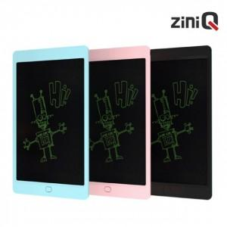

【상세/제작정보】

【인쇄/포장옵션】 | 레이저, 풀칼라 / 포장지포장

【공급단가】 | 수량 | 50~ | 100~ | 500~ | 1,000~ | 2,000~
*VAT별도 | 블랙 | 7,090원 | 6,920원 | 6,700원 | 6,380원 | 6,160원
 | 블루 | 7,090원 | 6,920원 | 6,700원 | 6,380원 | 6,160원
 | 핑크 | 7,090원 | 6,920원 | 6,700원 | 6,380원 | 6,160원

【상품 URL】 | https://www.synergygift.co.kr:443/src/goods_detail.php?gdno=30014

